Worksheet
 |  |  |  |  | 8 (812) 565 05 34 |  |  | sales@miniworks.ru
 |  |  |  |  | Екатеринбург |  |  | отдел продаж
 |  |  | Адрес |  |  |  |  | Режим работы
 |  |  | Екатеринбург |  |  |  |  | Пн – Пт: с 8:00 до 18:00
40-40ПЧС
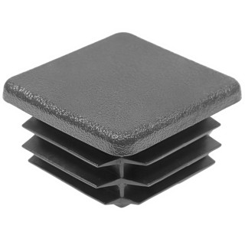 |  | 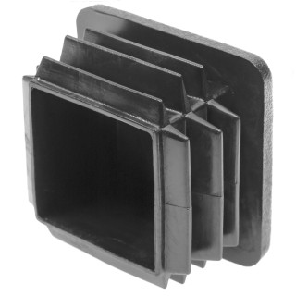 |  | 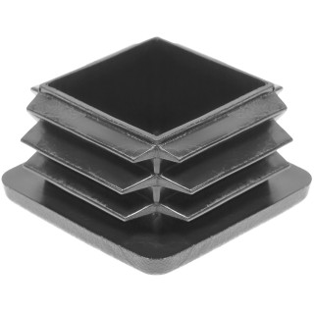 |  | 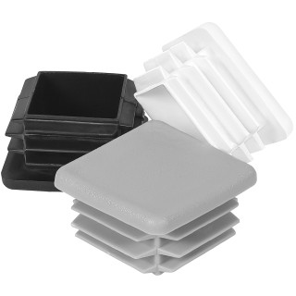
Артикул |  | Цвет |  | от 10000 | от 5000 | от 1000 | от 500 | от 100 | розница | Наличие на 06.08.2026
40-40ПЧС |  | черный |  | 5.90р. | 6.30р. | 6.80р. | 8.30р. | 9.50р. | 13.00р. | 338606
40-40ПБС |  | белый |  | 7.08р. | 7.56р. | 8.16р. | 9.96р. | 11.40р. | 15.60р. | 22524
40-40ПСС |  | серый |  | 7.08р. | 7.56р. | 8.16р. | 9.96р. | 11.40р. | 15.60р. | 26130
40-40ПКС |  | красный |  | 7.08р. | 7.56р. | 8.16р. | 9.96р. | 11.40р. | 15.60р. | 10187
40-40ПСНС |  | синий |  | 7.08р. | 7.56р. | 8.16р. | 9.96р. | 11.40р. | 15.60р. | 6011
40-40ПЖС |  | желтый |  | 7.08р. | 7.56р. | 8.16р. | 9.96р. | 11.40р. | 15.60р. | —
40-40ПЗС |  | зеленый |  | 7.08р. | 7.56р. | 8.16р. | 9.96р. | 11.40р. | 15.60р. | —
40-40ПКЧС |  | коричневый |  | 7.08р. | 7.56р. | 8.16р. | 9.96р. | 11.40р. | 15.60р. | 9537
 | Все цены указаны в рублях и включают в себя НДС. Все цены указаны при условии 100% предоплаты и действительны в течение 5 дней. Все цены указаны при условии самовывоза продукции со склада в г. Екатеринбург (для иногородних клиентов доставка до склада ТК в г. Екатеринбург бесплатна). Все цены указаны за стандартный цвет для каждого вида изделия (изменение цвета на любой из предлагаемой палитры +20% к стоимости, изменение цвета на любой по системе RAL +50% к стоимости). О возможных сроках поставки заказного товара, необходимо уточнять заранее

